日本
No. | 画面名 | 内容 | 担当 | 状況
1 | トップ画面 | ・スライドは写真に変える（３枚） | ピョー | 完了
2 | トップ画面 | Our Business ・tagの幅を調整 | ピョー | 完了
3 | トップ画面 | New 2023/2/1 事務所を八丁堀に移動 2023/1/22 ミャンマー支社設立 2023/1/22 会社は10年周を迎う 2022/11/25 DX戦略を策定 2022/7/1 DX方針を宣言 | ピョー | 完了
4 | Footer | 住所 104-0043 東京都中央区湊2丁目4-1 ＴＯＭＡＣビル 5階 | ピョー | 完了
5 | 会社情報 | sectionごとに表示 | ピョー | 完了
6 | 会社情報 | History ・Jquery入れる 2月 東京八丁堀に本社移転 ミャンマー支社設立 | ピョー | 完了
7 | 業務内容 | ページ作成 | ピョー | 完了
8 | 採用情報 | テキスト内容修正 | ピョー | 完了
9 | 採用情報 | タイトルの背景を黄色 | ピョー | 完了
10 | 採用情報 career-app-guide.php | ・タイトルの背景を黄色 ・entry form | ピョー チョー | 完了
11 | graduate-recru-guide.php | タイトルの背景を黄色 | ピョー | 完了
12 | security-info.php | ・タイトルの背景を黄色 ・private-security.phpと同じデザインに修正 | ピョー | 完了
13 | private-security.php |  | ピョー | 完了
14 | private-security.php |  | ピョー | 完了
15 | 問い合わせ |  | ピョー チョー | 完了
16 | Login |  | チョー | 完了
17 | トップ画面 | スマホで会社のAll for your dreamsは改行されてる | ピョー | 完了
18 | 英語 |  | ピョー チョー | 完了
19 | トップ画面＞ロゴ | アカ→黒 | ピョー | 完了
20 | トップ画面＞社長メッセージ | 「現在、100名以上の正社員が在籍しており、８割程が女性です。」を削除 | ピョー | 完了
21 | SES業務 | System Engineering Service エンジニアを提供 | ピョー | 完了
22 | トップ画面＞事業内容 | SES事業（その他） 受託開発事業（クラウド導入・移行支援） DX推進事業 組織図のままにしたい | ピョー | 完了
23 | 組織図 | 業務統括本部 | ピョー | 完了
24 | Our Service→提供サービス |  | ピョー | 完了
25 | 動画＞ | これは後で、 クラウドサーバー アプリの開発 システム開発 X インフラ D X絡みをやっている | ピョー | 完了
26 | メンバー | 言語 java, C#, VB.Net | ピョー | 完了
27 | Footer | STAR SE Myanmar | ピョー | 完了
28 | 授業員 | 2023/1(130) パートナ:10 | ピョー | 完了
29 | 支社 | Room No.11/A, 11th floor, Pyay Road, Red Hill Tower (or) KBZ Tower, Sanchaung Township, Yangon. | ピョー | 完了
30 | 主要顧客 | NTTエレクトロニクステクノ株式会社 アクセンチュア株式会社 ハイテクシステム株式会社(TCSグループ企業) キヤノン電子テクノロジー株式会社 株式会社コスメディア テクバン株式会社 株式会社クレスコ コムチュア株式会社など多数 | ピョー | 完了
31 | 所在地→本社 |  | ピョー | 完了
 | 全てのリンクチェック |  | HHW・HYP | 完了
33 | 問い合わせ | 200文字チェック | HHW・HYP | 完了
34 | ログイン | https://www.star-se.co.jp/starseapp/public/login | HHW・HYP | 完了
35 | タイトル修正 |  | HHW・HYP | 完了
36 | 会社概要 | 支社にリンク （https://www.star-se-myanmar.com/） | HHW・HYP | 完了
37 | footer のロコ | リンク （https://www.star-se-myanmar.com/） | HHW・HYP | 完了
38 | Business |  | HHW・HYP | 完了
39 | 写真 |  | HHW・HYP | 完了
40 | 事業内容 | 02 受託開発事業 スクラッチ開発 greeen モバイルアプリ開発 yellow スクラッチ開発 青 DX推進体制 add border | HHW・HYP | ok
41 | 採用情報＞新卒/第二新卒募集要項＞職場風景 |  | HHW・HYP |  | to confirm
42 | 英語 | Cloud Deploy/Migration Office・Sales New Graduate Qualifications & Activities | HHW・HYP | ok
43 | 改行しない Bold なし |  | HHW・HYP | ok
44 | 英語 | 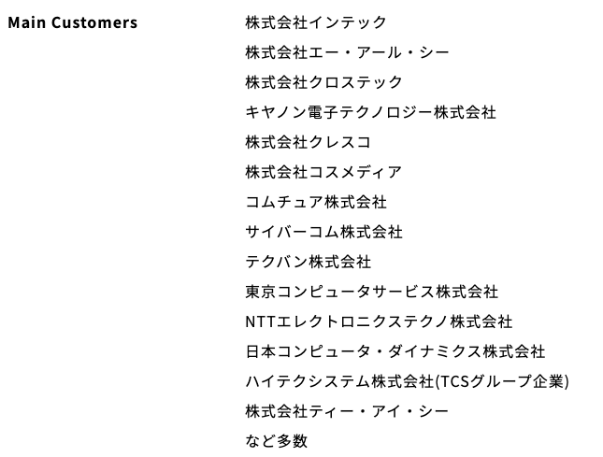 | HHW・HYP | ok
45 | Space | 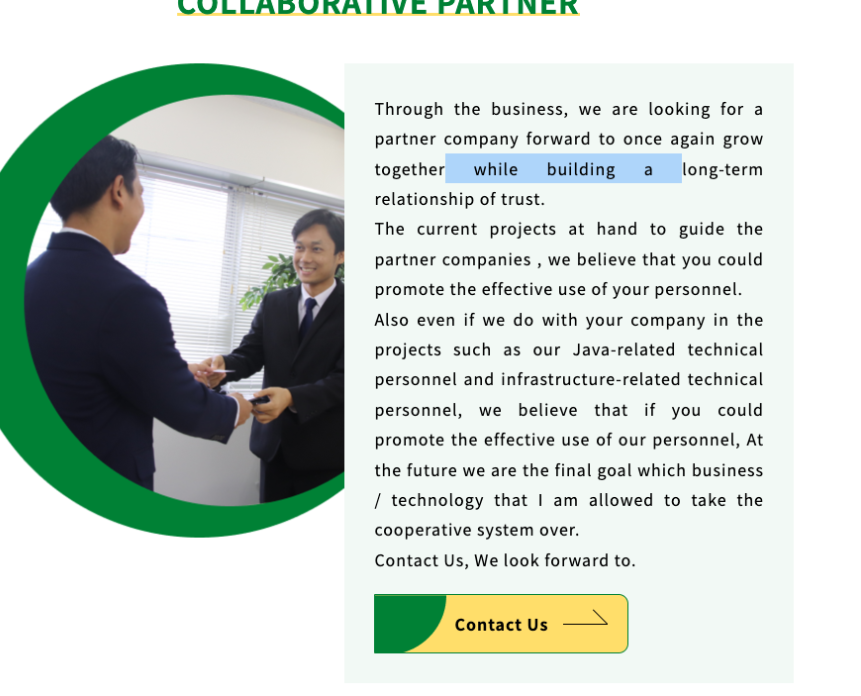 | HHW・HYP | ok
46 | 英語 | 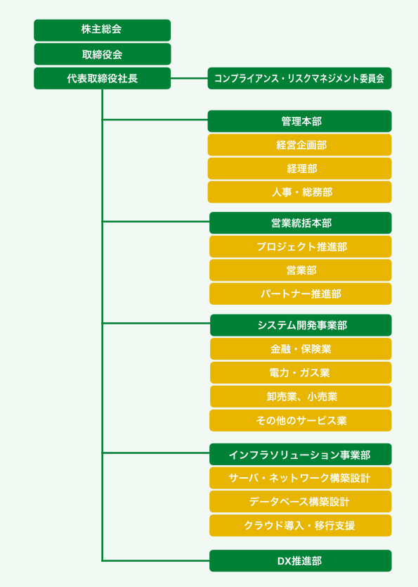 | HHW・HYP | ok
47 | 英語 | Management Philosophy → Philosophy | HHW・HYP | ok
48 | 英語 | Scratch Development → Scratch Develop Mobile App Develop クラウド導入・移行支援 | HHW・HYP | ok
49 | 英語 | Recruitment information → Recruit | HHW・HYP | ok
50 | トップ画面＞動画 | 文字色を緑 | HHW・HYP
51 | トップ画面＞提供サービス | 動画を撮り直す テストデータは、朴主任に作っていただいて、テスト試験作成して、テストユーザが受験するのを動画記録して切り替える。 | HHW・HYP
53 | 会社情報＞写真 | 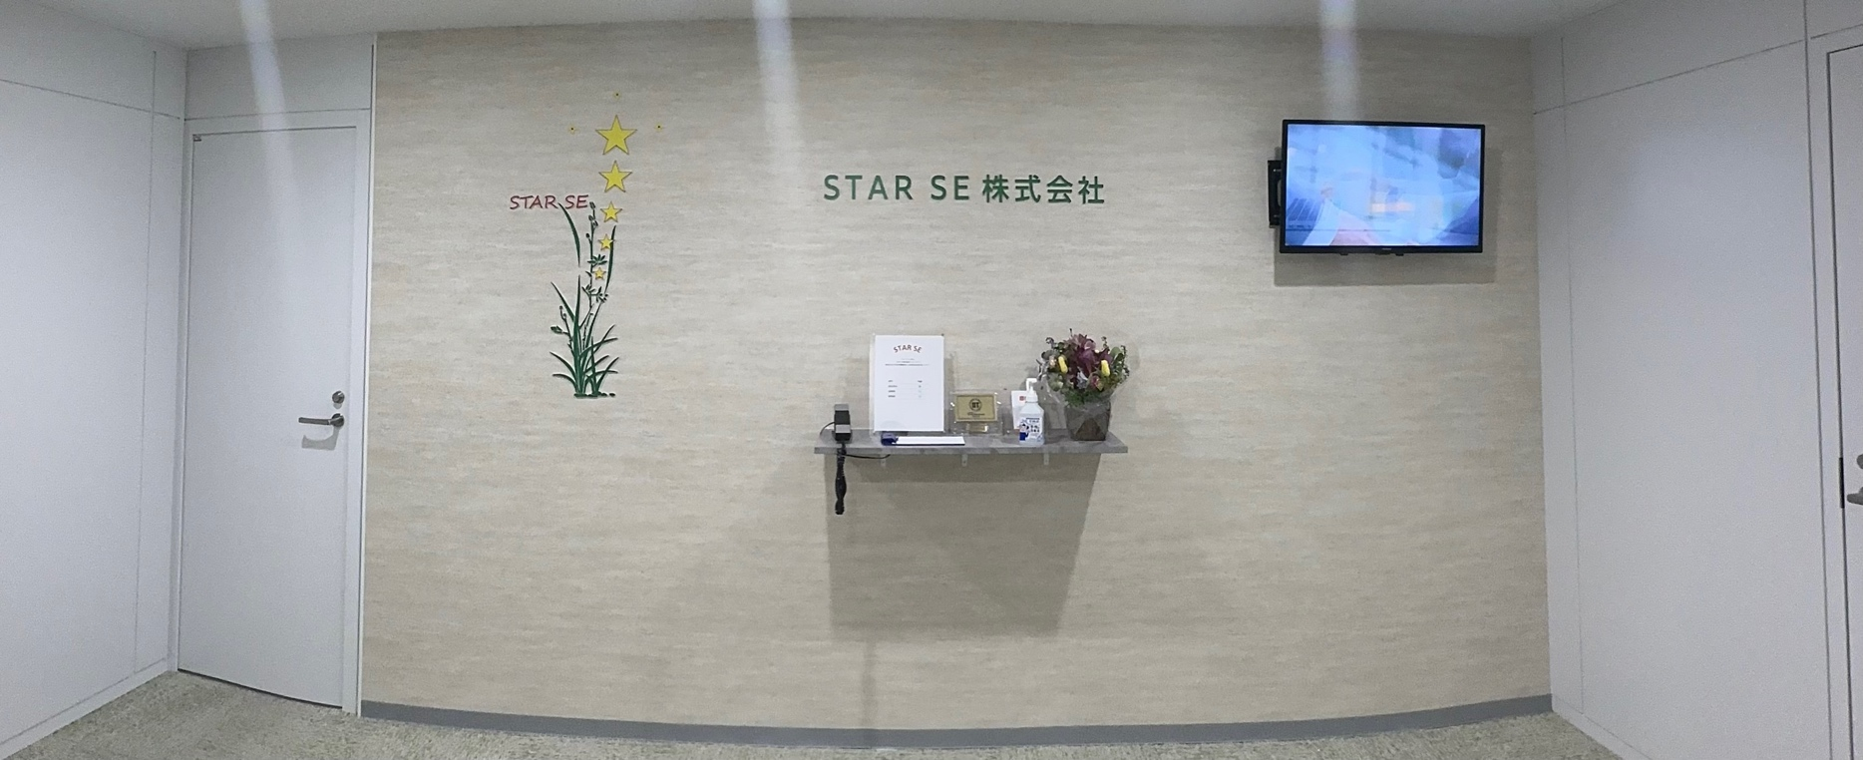 | HHW・HYP | ok
54 | 会社情報＞組織図 |  | HHW・HYP | ok
55 | 事業内容＞写真 | 色を買える | HHW・HYP | ok
56 | 事業内容＞SES業務 | システム開発事業とインフラソリューション事業を平行ではなく、上下にする。 インフラソリューション事業の背景の色を緑にする。 | HHW・HYP | ok
57 | 採用情報＞ | キャリア募集要項の３つで、したの１つを真ん中にする。 新卒/第二新卒募集要項の１つを真ん中にする。 | HHW・HYP | ok

1
